Hoja1
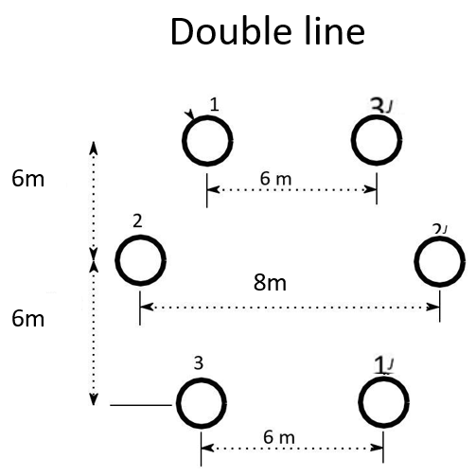
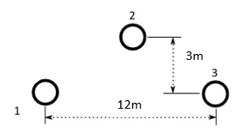
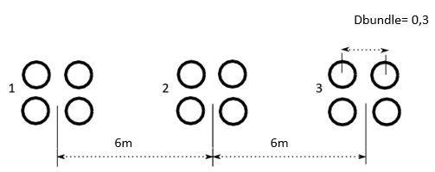
Line | L [km] | Type | Ncond. | Nº Circuits | Sb [MVA] | Voltage [V] | Zb | Conductor | Area[mm2] | diameter [mm] | Rcond [Ω/km] | kg | R[Ω/km] | L [H/km] | C [F/km] | GMD | GMR | Req | Rt | XLt | XCt | r | x | b
L1 | 100 | Single | 1 | 1 | 100 | 230 |  | 1x315 | 315 | 23.91 | 0.0917 | 0.809 | 0.0917 | 0.0013471503506 | 1.2383041088E-08 | 8.1432528498 | 0.009671595 | 0.0917 | 9.17 | 42.321976448 | 0.00038902470912
L2 | 100 | Single | 1 | 1 | 100 | 230 |  | 1x200 | 200 | 18.8 | 0.144 | 0.776 | 0.144 | 0.0014035676123 | 1.3767965902E-08 | 8.1432528498 | 0.0072944 | 0.144 | 14.4 | 44.094376997 | 0.00043253340534
L3 | 100 | Bundle | 4 | 2 | 100 | 230 |  | 4x500 | 500 | 30.09 | 0.0578 | 0.809 | 0.01445 | 0.00078826224356 | 1.428779657E-08 | 7.5595262994 | 0.14682664286 | 0.15481667594 | 1.445 | 24.763988735 | 0.00044886436742
L4 | 140 | Bundle | 4 | 2 | 100 | 230 |  | 4x500 | 500 | 30.09 | 0.0578 | 0.809 | 0.01445 | 0.00078826224356 | 1.428779657E-08 | 7.5595262994 | 0.14682664286 | 0.15481667594 | 2.023 | 34.669584229 | 0.00062841011439
L5 | 100 | Bundle | 4 | 2 | 100 | 230 |  | 4x800 | 800 | 37.61 | 0.0361 | 0.793 | 0.009025 | 0.00077810717424 | 1.4495704986E-08 | 7.5595262994 | 0.15447433055 | 0.16369598402 | 0.9025 | 24.444957823 | 0.00045539600292
L6 | 200 | Double | 2 | 1 | 100 | 230 |  | 2x800 | 800 | 37.61 | 0.0361 | 0.793 | 0.01805 | 0.00057123272783 | 2.0274288009E-08 | 6.8854506296 | 0.39583688538 | 0.44450808754 | 3.61 | 35.891610825 | 0.0012738710853
L7 | 140 | Double | 2 | 1 | 100 | 230 |  | 2x710 | 710 | 35.85 | 0.0407 | 0.809 | 0.02035 | 0.00057402779883 | 2.0098525126E-08 | 6.8854506296 | 0.3903434005 | 0.43398286283 | 2.849 | 25.247061221 | 0.00088397930436
L8 | 140 | Double | 2 | 1 | 100 | 230 |  | 2x1250 | 1250 | 47.85 | 0.0232 | 0.793 | 0.0116 | 0.00054715261329 | 2.1206053276E-08 | 6.8854506296 | 0.44648365536 | 0.50138226903 | 1.624 | 24.065028824 | 0.00093269093658
 |  |  |  |  |  |  |  |  |  |  |  |  |  |  |  |  |  |  |  | 0.42321976448 | 12.383041088
 |  |  |  |  |  |  |  |  |  |  |  |  |  |  |  |  |  |  |  | 0.44094376997 | 13.767965902
 |  |  |  |  |  |  |  |  |  |  |  |  |  |  |  |  |  |  |  | 0.24763988735 | 14.28779657
 |  |  |  |  |  |  |  |  |  |  |  |  |  |  |  |  |  |  |  | 0.24763988735 | 14.28779657
 |  |  |  |  |  |  |  |  |  |  |  |  |  |  |  |  |  |  |  | 0.24444957823 | 14.495704986
 |  |  |  |  |  |  |  |  |  |  |  |  |  |  |  |  |  |  |  | 0.17945805412 | 20.274288009
Single line |  |  | Double Lines |  |  |  |  |  | Bundle Lines |  |  |  |  |  |  |  |  |  |  | 0.18033615158 | 20.098525126
Y23 | 3 |  | d13' | 6 | GMD12 | 6.2024808039 |  |  | dbundle (cm) | 30 |  |  |  |  |  |  |  |  |  | 0.17189306303 | 21.206053276
d13 | 12 |  | d22' | 8 | GMD23 | 6.2024808039 |  |  | nbundles | 4
d23 | 6.7082039325 |  | d31' | 6 | GMD31 | 8.4852813742 |  |  | rbundle | 0.21213203436
d12 | 6.7082039325 |  | yd21 | 6 |  |  |  |  | d12 | 6
Req |  |  | yd32 | 6 |  |  |  |  | d23 | 6
 |  |  | d12,d1'2',d23,d2'3' | 6.0827625303 |  |  |  |  | d13 | 12
 |  |  | d12', d1'2,d23',d2'3 | 6.3245553203
 |  |  | d11', d3'3 | 12.041594579
 |  |  | d13,d1'3' | 12

